상품제안서
WS_30수 라운드 반팔 | 상품코드: F02404

 |  |  |  |  |  |  | 02-412-0044 | www.easy1.co.kr
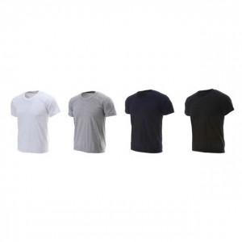

【상세/제작정보】 | 나염1도기준 1도100장까지 10cm이하 30,000원(초과시 300원/장) 1도100장까지 A4이하 35,000원(초과시 350원/장) 1도100장까지 A3이하 50,000원(초과시 500원/장) **특수위치(소매,어깨,긴팔 등)추가요금있습니다.

【인쇄/포장옵션】 | 실크 / 별도문의

【공급단가】 | 수량 | 100~ | 300~ | 500~ | 1,000~ | 3,000~
*VAT별도 | 단가 | 3,780원 | 3,860원 | 3,780원 | 3,640원 | 3,510원

【상품 URL】 | https://dev.easy1.co.kr:443/src/goods_detail.php?gdno=2404

